상품제안서
락앤락 4247 테이블 머그 473ml 아이보리, 핑크, 그레이 | 상품코드: F30295

 |  |  |  |  |  |  | 02-412-0044 | www.easy1.co.kr
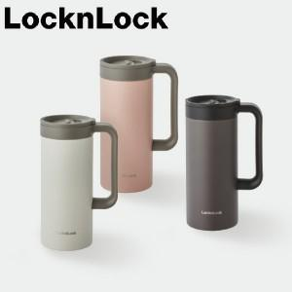

【상세/제작정보】 | <p><b><span style="color: rgb(17, 17, 17); font-family: &quot;Malgun Gothic&quot;, &quot;맑은 고딕&quot;, sans-serif; background-color: rgb(255, 255, 255); font-size: 12pt;">&gt;배송비 : 1박스(25개입)/5,000원</span><span style="color: rgb(17, 17, 17); font-family: &quot;Malgun Gothic&quot;, &quot;맑은 고딕&quot;, sans-serif; background-color: rgb(255, 255, 255); font-size: 12pt;">(vat별도)</span></b></p><p>​<span style="background-color: rgb(255, 255, 255); color: rgb(17, 17, 17); font-family: &quot;Malgun Gothic&quot;, &quot;맑은 고딕&quot;, sans-serif; font-size: 12pt;"><b>&gt;인쇄비</b></span></p><div style="margin: 0px; padding: 0px; color: rgb(17, 17, 17); font-family: &quot;Malgun Gothic&quot;, &quot;맑은 고딕&quot;, sans-serif; font-size: 14px; background-color: rgb(255, 255, 255);"><b><span style="font-size: 12pt;">-레이저, 1도패드인쇄 : 100개이상 무료, 100개미만 일괄 7만원</span><span style="font-size: 12pt;">(vat별도)</span></b></div><div style="margin: 0px; padding: 0px; color: rgb(17, 17, 17); font-family: &quot;Malgun Gothic&quot;, &quot;맑은 고딕&quot;, sans-serif; font-size: 14px; background-color: rgb(255, 255, 255);"><b><span style="font-size: 12pt;">-DTF컬러인쇄 : 100개이상 개당 700원, 100개미만 일괄 7만원</span><span style="font-size: 12pt;">(vat별도)</span></b></div><p>&nbsp;​&nbsp;</p>

【인쇄/포장옵션】 | 레이저, 풀칼라, 개별인쇄 / 포장지포장

【공급단가】 | 수량 | 50~ | 100~ | 500~ | 1,000~ | 2,000~
*VAT별도 | 단가 | 16,440원 | 16,180원 | 15,780원 | 15,390원 | 15,120원

【상품 URL】 | http://www.easy1.co.kr/src/goods_detail.php?gdno=30295

